F.7.12_GUI
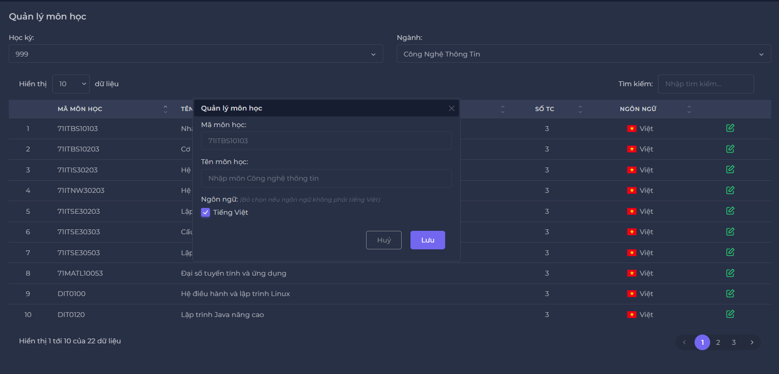
Backlog ID | Backlog Item | User Story Description | Acceptance Criteria
PB_50 | Cập nhật môn học | Là BCN Khoa, tôi muốn cập nhật môn học để có thể chỉnh sửa thông tin môn học nhằm quản lý thông tin môn học để tính lương | AC01 | Chỉ có ban Khoa mới có thể cập nhật môn học.
 |  |  | AC02 | Người dùng chỉ có thể chọn ngôn ngữ cho chủ đề bằng cách đánh dấu vào ô Tiếng Việt hoặc không
 |  |  | AC03 | Mã môn học và Tên môn học là cố định không thể cập nhật
 |  |  | AC04 | Sau khi lưu dữ liệu nhập thành công, hệ thống đóng form Cập nhật, hiển thị thông báo ""Cập nhật thành công!"" ở góc trên bên phải màn hình & tự động ẩn sau 5 giây.
 |  |  | AC05 | Giao diện cập nhật được mở dưới dạng cửa sổ bật lên và người dùng có thể tự do di chuyển biểu mẫu (có thể kéo được). Người dùng không thể thao tác với các chức năng ở quản lý môn học.
 |  |  | AC06 | BCN Khoa có thể chọn "hủy" hoặc dấu "x" trên thanh quản lý môn học hệ thống sẽ quay lại trang quản lý môn học.
 |  |  | AC07 | Kiểm tra tài liệu đã qua + Kiểm tra chức năng: Đạt + Kiểm tra tích hợp: Đạt

